Лист1
hr1w0f0b0t0m0 | hr1 | 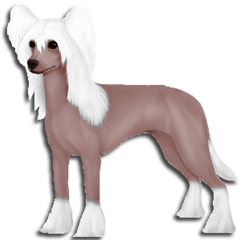 | Hrhr
hr0w0f1b1t0m0 | hr0 | 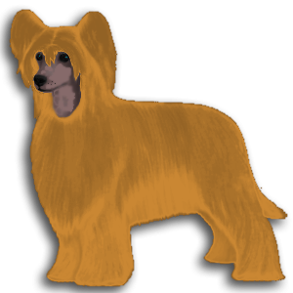 | hrhr
w1 белый | w0 не белый
f1 рыжий | f0 не рыжий
b1 черный | b0 шоко
t1 с крапом | t0 без крапа
m1 с пятнами | m0 без пятен

